SERATONİN
2.358 | 2.399 | 1.265 | 1.149 | 1.116 | 1.065 | 1.049 | 0.96 | 1.044 | 1.067 | 1.155 | 1.434
2 | 1.721 | 1.182 | 1.048 | 1.042 | 0.706 | 1.003 | 0.937 | 0.981 | 1 | 0.979 | 1.035
1.142 | 1.217 | 1.285 | 1.189 | 1.069 | 1.313 | 1.178 | 1.174 | 1.195 | 1.215 | 1.105 | 1.094
0.634 | 0.686 | 0.652 | 0.923 | 0.908 | 0.921 | 0.844 | 0.744 | 0.964 | 1 | 0.807 | 0.837
0.287 | 0.305 | 0.698 | 0.718 | 0.947 | 1.086 | 0.977 | 0.74 | 0.983 | 1.018 | 0.783 | 0.742
0.146 | 0.113 | 1.064 | 1.045 | 1.088 | 0.917 | 0.98 | 0.458 | 0.948 | 0.957 | 0.997 | 1.083
0.069 | 0.065 | 0.656 | 0.918 | 0.825 | 0.748 | 0.67 | 0.781 | 0.739 | 0.743 | 0.77 | 0.793
 |  | 0.765 | 0.767 | 0.753 | 0.925 | 0.887 | 0.702 | 0.825 | 0.95 | 0.905 | 0.752

SERATONİN
 | abs | abs-blank | expected | result
std1 | 2.399 | 2.334 | 240 | 237.7013177
std2 | 1.721 | 1.656 | 120 | 123.6862952
std3 | 1.217 | 1.152 | 60 | 63.8480888
std4 | 0.686 | 0.621 | 30 | 23.790656825
std5 | 0.305 | 0.24 | 15 | 9.5819
std6 | 0.113 | 0.048 | 7.5 | 7.0230008
blank | 0.065 | 0 | 0

 |  |  |  |  |  |  |  |  | concentratıon (ng/ml)

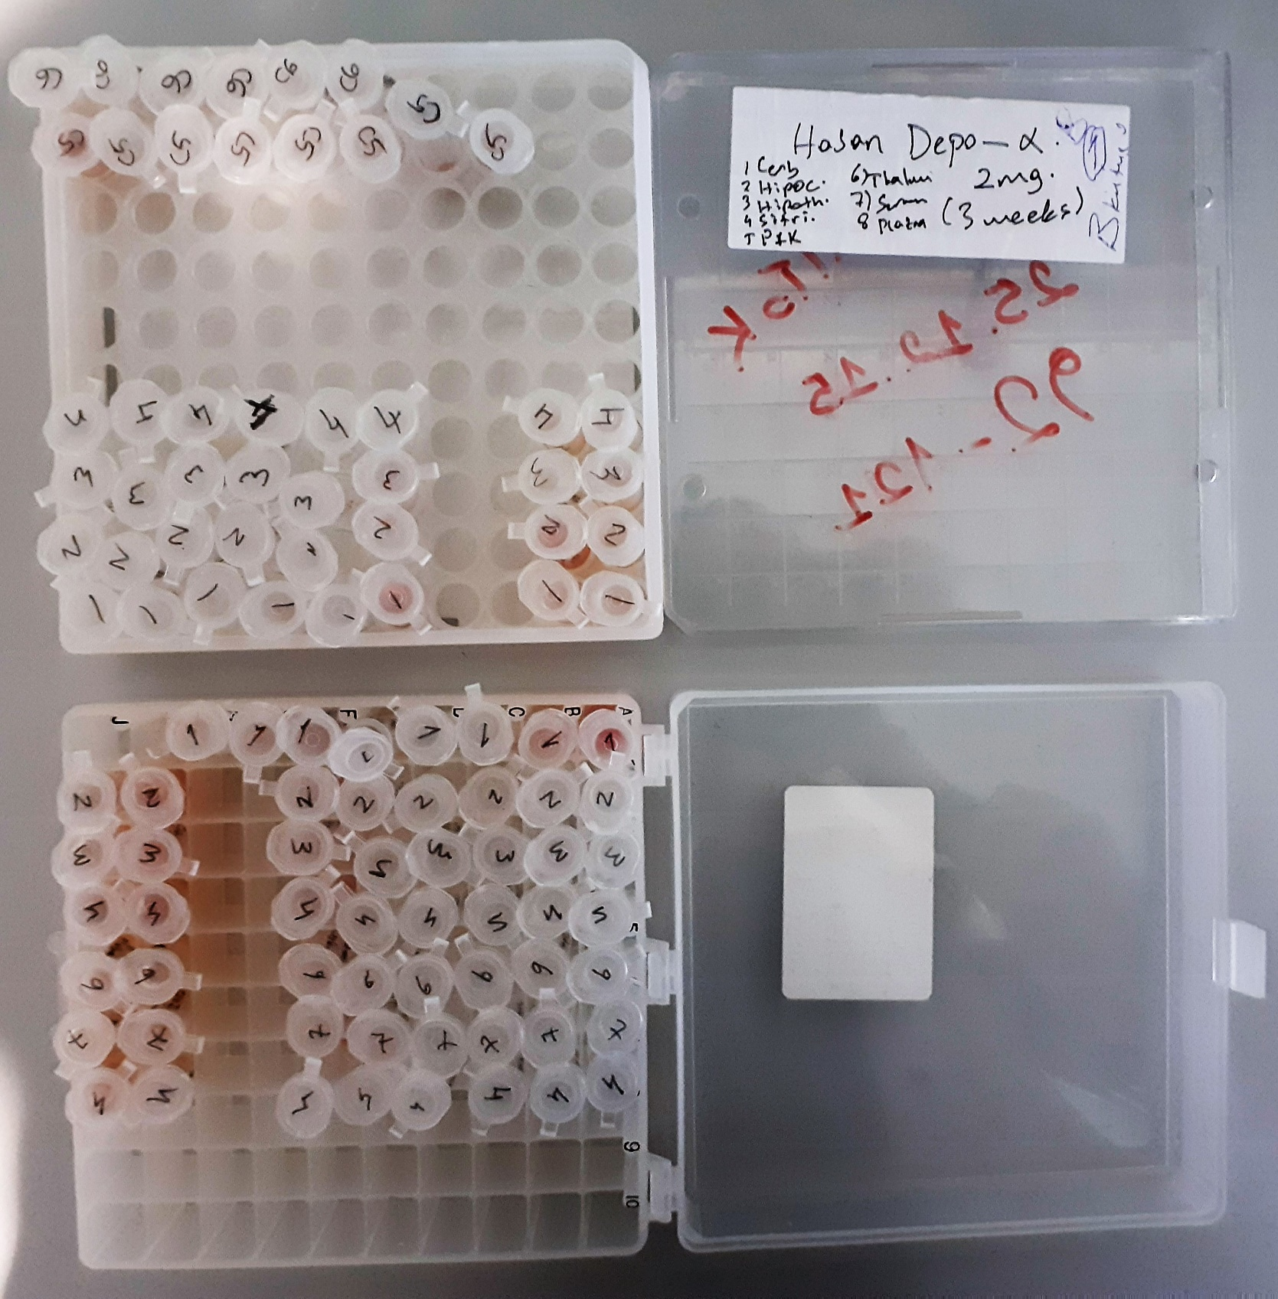
Numune | absorbans | abs-blank | result
EPO(kontrol)
EPO2-thalamus | 1.265 | 1.2 | 68.6315
EPO2-hipocampus | 1.182 | 1.117 | 60.481686425
EPO2-hipothalamus | 1.285 | 1.22 | 70.68147
EPO2-pfk | 0.652 | 0.587 | 22.029232425
EPO2-sitriatum | 0.698 | 0.633 | 24.435423425
EPO2-cerebellum | 1.064 | 0.999 | 49.887209825
EPO2-serum | 0.656 | 0.591 | 22.231439825
EPO2-plazma | 0.765 | 0.7 | 28.25675
EPO3-thalamus | 1.149 | 1.084 | 57.4015052
EPO3-hipocampus | 1.048 | 0.983 | 48.540343425
EPO3-hipothalamus | 1.189 | 1.124 | 61.1467692
EPO3-pfk | 0.923 | 0.858 | 38.7551153
EPO3-sitriatum | 0.718 | 0.653 | 25.536802425
EPO3-cerebellum | 1.045 | 0.98 | 48.29019
EPO3-serum | 0.918 | 0.853 | 38.390892425
EPO3-plazma | 0.767 | 0.702 | 28.3765913
EPO5-thalamus | 1.116 | 1.051 | 54.412418825
EPO5-hipocampus | 1.042 | 0.977 | 48.040789425
EPO5-hipothalamu | 1.069 | 1.004 | 50.3124972
EPO5-pfk | 0.908 | 0.843 | 37.668720425
EPO5-sitriatum | 0.947 | 0.882 | 40.5324953
EPO5-cerebellum | 1.088 | 1.023 | 51.947661425
EPO5-serum | 0.825 | 0.76 | 31.99754
EPO5-plazma | 0.753 | 0.688 | 27.5447288
EPO6-thalamus | 1.065 | 1 | 49.9721
EPO6-hipocampus | 0.706 | 0.641 | 24.871959825
EPO6-hipothalamus | 1.313 | 1.248 | 73.6076408
EPO6-pfk | 0.921 | 0.856 | 38.6091752
EPO6-sitriatum | 1.086 | 1.021 | 51.774116825
EPO6-cerebellum | 0.917 | 0.852 | 38.3182988
EPO6-serum | 0.748 | 0.683 | 27.251608425
EPO6-plazma | 0.925 | 0.86 | 38.90139
EPO7-thalamus | 1.049 | 0.984 | 48.6238952
EPO7-hipocampus | 1.003 | 0.938 | 44.8670913
EPO7-hipothalamus | 1.178 | 1.113 | 60.103479425
EPO7-pfk | 0.844 | 0.779 | 33.244902825
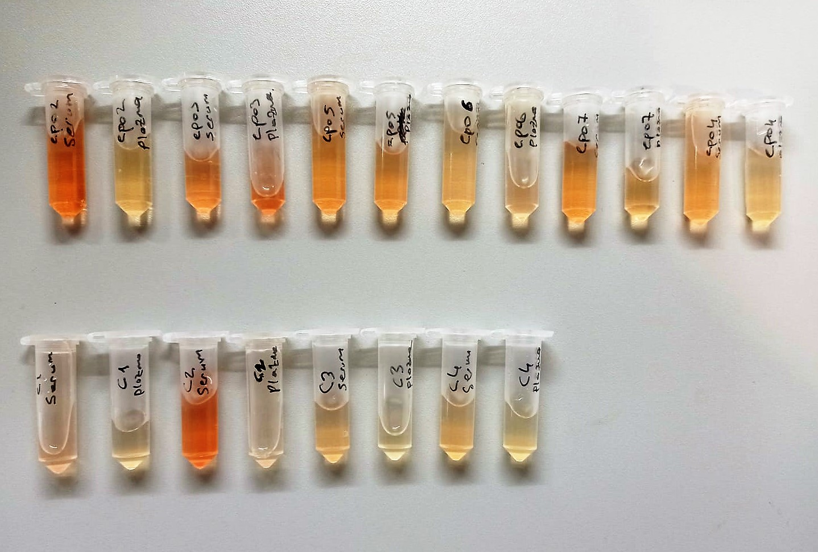
EPO7-sitriatum | 0.977 | 0.912 | 42.8219768
EPO7-cerebellum | 0.98 | 0.915 | 43.055065625
EPO7-serum | 0.67 | 0.605 | 22.949705625
EPO7-plazma | 0.887 | 0.822 | 36.1793873
EPO4-thalamus | 0.96 | 0.895 | 41.515360625
EPO4-hipocampus | 0.937 | 0.872 | 39.7860648
EPO4-hipothalamus | 1.174 | 1.109 | 59.726610825
EPO4-pfk | 0.744 | 0.679 | 27.018617825
EPO4-sitriatum | 0.74 | 0.675 | 26.786965625
EPO4-cerebellum | 0.458 | 0.393 | 13.828755425
EPO4-serum | 0.781 | 0.716 | 29.2248492
EPO4-plazma | 0.702 | 0.637 | 24.653022425
EPO(2 mg)
EPO1-thalamus | 1.044 | 0.979 | 48.206972825
EPO1-hipocampus | 0.981 | 0.916 | 43.1329292
EPO1-hipothalamus | 1.195 | 1.13 | 61.7201025
EPO1-pfk | 0.964 | 0.899 | 41.820624825
EPO1-sitriatum | 0.983 | 0.918 | 43.2889073
EPO1--cerebellum | 0.948 | 0.883 | 40.607598425
EPO1-serum | 0.739 | 0.674 | 26.7292617
EPO1-plazma | 0.825 | 0.76 | 31.99754
EPO2-thalamus | 1.067 | 1.002 | 50.1421313
EPO2-hipocampus | 1 | 0.935 | 44.628230625
EPO2-hipothalamus | 1.215 | 1.15 | 63.6529625
EPO2-pfk | 1 | 0.935 | 44.628230625
EPO2-sitriatum | 1.018 | 0.953 | 46.072687425
EPO2-cerebellum | 0.957 | 0.892 | 41.2872908
EPO2-serum | 0.743 | 0.678 | 26.9605793
EPO2-plazma | 0.95 | 0.885 | 40.758055625
EPO3-thalamus | 1.155 | 1.09 | 57.9547625
EPO3-hipocampus | 0.979 | 0.914 | 42.9772857
EPO3-hipothalamus | 1.105 | 1.04 | 53.4363
EPO3-pfk | 0.807 | 0.742 | 30.8436833
EPO3-sitriatum | 0.783 | 0.718 | 29.3473673
EPO3-cerebellum | 0.997 | 0.932 | 44.3901228
EPO3-serum | 0.77 | 0.705 | 28.556980625
EPO3-plazma | 0.905 | 0.84 | 37.4537
EPO4-thalamus | 1.434 | 1.369 | 87.006941825
EPO4-hipocampus | 1.035 | 0.97 | 47.4617825
EPO4-hipothalamus | 1.094 | 1.029 | 52.470302825
EPO4-pfk | 0.837 | 0.772 | 32.7818348
EPO4-sitriatum | 0.742 | 0.677 | 26.902624425
EPO4-cerebellum | 1.083 | 1.018 | 51.5144273
EPO4-serum | 0.793 | 0.728 | 29.9649768
EPO4-plazma | 0.752 | 0.687 | 27.485937425

BDNF
1.806 | 1.707 | 1.093 | 0.963 | 0.919 | 0.842 | 0.893 | 0.992 | 0.852 | 0.932 | 1.116 | 1.159
1.111 | 1.144 | 1.006 | 0.876 | 0.945 | 0.888 | 0.928 | 1.03 | 0.874 | 0.863 | 0.895 | 0.934
0.432 | 0.415 | 0.966 | 1.023 | 1.076 | 1.079 | 1.014 | 1.065 | 0.915 | 0.992 | 0.981 | 1.109
0.239 | 0.24 | 0.565 | 0.739 | 0.878 | 0.879 | 0.835 | 0.699 | 0.66 | 0.692 | 0.607 | 0.753
0.137 | 0.129 | 0.772 | 0.669 | 0.949 | 0.894 | 0.948 | 0.733 | 0.769 | 0.91 | 0.852 | 1.356
0.089 | 0.083 | 0.85 | 0.905 | 0.973 | 0.909 | 0.881 | 0.479 | 0.948 | 0.98 | 0.887 | 0.817
 |  | 0.542 | 0.628 | 0.585 | 0.598 | 0.589 | 0.628 | 0.65 | 0.652 | 0.563 | 0.611
 |  | 0.751 | 0.561 | 0.548 | 0.688 | 0.643 | 0.596 | 0.594 | 0.79 | 0.63 | 0.796

BDNF
1.717 | 12.8
1.022 | 6.4
0.343 | 1.6
0.15 | 0.8
0.048 | 0.4
0 | 0
 | abs | abs-blank | expected | result
std1 | 1.806 | 1.717 | 12.8 | 12.817624207
std2 | 1.111 | 1.022 | 6.4 | 6.336084092
std3 | 0.432 | 0.343 | 1.6 | 1.741837687
std4 | 0.239 | 0.15 | 0.8 | 0.7494975
std5 | 0.137 | 0.048 | 0.4 | 0.281105952
blank | 0.089 | 0 | 0 | 0.0741

 |  |  |  |  |  |  |  |  |  | concentratıon (ng/ml)

Numune | absorbans | abs-blank | result
EPO(kontrol)
EPO2-thalamus | 1.093 | 1.004 | 6.192126608
EPO2-hipocampus | 1.006 | 0.917 | 5.513350607
EPO2-hipothalamus | 0.966 | 0.877 | 5.210733727
EPO2-pfk | 0.565 | 0.476 | 2.506454288
EPO2-sitriatum | 0.772 | 0.683 | 3.827614607
EPO2-cerebellum | 0.85 | 0.761 | 4.366857623
EPO2-serum | 0.542 | 0.453 | 2.369513967
EPO2-plazma | 0.751 | 0.662 | 3.686306972
EPO3-thalamus | 0.963 | 0.874 | 5.188277788
EPO3-hipocampus | 0.876 | 0.787 | 4.551642847
EPO3-hipothalamus | 1.023 | 0.934 | 5.643768028
EPO3-pfk | 0.739 | 0.65 | 3.6062975
EPO3-sitriatum | 0.669 | 0.58 | 3.1502692
EPO3-cerebellum | 0.905 | 0.816 | 4.760720928
EPO3-serum | 0.628 | 0.539 | 2.891645423
EPO3-plazma | 0.561 | 0.472 | 2.482496992
EPO5-thalamus | 0.919 | 0.83 | 4.8627767
EPO5-hipocampus | 0.945 | 0.856 | 5.054246368
EPO5-hipothalamu | 1.076 | 0.987 | 6.057275247
EPO5-pfk | 0.878 | 0.789 | 4.565961423
EPO5-sitriatum | 0.949 | 0.86 | 5.0839268
EPO5-cerebellum | 0.973 | 0.884 | 5.263261328
EPO5-serum | 0.585 | 0.496 | 2.627135008
EPO5-plazma | 0.548 | 0.459 | 2.405047503
EPO6-thalamus | 0.842 | 0.753 | 4.310507367
EPO6-hipocampus | 0.888 | 0.799 | 4.637777863
EPO6-hipothalamus | 1.079 | 0.99 | 6.0809943
EPO6-pfk | 0.879 | 0.79 | 4.5731263
EPO6-sitriatum | 0.894 | 0.805 | 4.681046575
EPO6-cerebellum | 0.909 | 0.82 | 4.7898052
EPO6-serum | 0.598 | 0.509 | 2.706376703
EPO6-plazma | 0.688 | 0.599 | 3.272243063
EPO7-thalamus | 0.893 | 0.804 | 4.673825808
EPO7-hipocampus | 0.928 | 0.839 | 4.928769623
EPO7-hipothalamus | 1.014 | 0.925 | 5.574589375
EPO7-pfk | 0.835 | 0.746 | 4.261396508
EPO7-sitriatum | 0.948 | 0.859 | 5.076501103
EPO7-cerebellum | 0.881 | 0.792 | 4.587467232
EPO7-serum | 0.589 | 0.5 | 2.65145
EPO7-plazma | 0.643 | 0.554 | 2.985537308
EPO4-thalamus | 0.992 | 0.903 | 5.406756567
EPO4-hipocampus | 1.03 | 0.941 | 5.697782303
EPO4-hipothalamus | 1.065 | 0.976 | 5.970592288
EPO4-pfk | 0.699 | 0.61 | 3.3434743
EPO4-sitriatum | 0.733 | 0.644 | 3.566493968
EPO4-cerebellum | 0.479 | 0.39 | 2.0045103
EPO4-serum | 0.628 | 0.539 | 2.891645423
EPO4-plazma | 0.596 | 0.507 | 2.694144687
EPO(2 mg)
EPO1-thalamus | 0.852 | 0.763 | 4.380982447
EPO1-hipocampus | 0.874 | 0.785 | 4.537339175
EPO1-hipothalamus | 0.915 | 0.826 | 4.833543388
EPO1-pfk | 0.66 | 0.571 | 3.092961583
EPO1-sitriatum | 0.769 | 0.68 | 3.8073272
EPO1--cerebellum | 0.948 | 0.859 | 5.076501103
EPO1-serum | 0.65 | 0.561 | 3.029640423
EPO1-plazma | 0.594 | 0.505 | 2.681927575
EPO2-thalamus | 0.932 | 0.843 | 4.958196687
EPO2-hipocampus | 0.863 | 0.774 | 4.458935388
EPO2-hipothalamus | 0.992 | 0.903 | 5.406756567
EPO2-pfk | 0.692 | 0.603 | 3.298093167
EPO2-sitriatum | 0.91 | 0.821 | 4.797085583
EPO2-cerebellum | 0.98 | 0.891 | 5.315971503
EPO2-serum | 0.652 | 0.563 | 3.042274847
EPO2-plazma | 0.79 | 0.701 | 3.950043263
EPO3-thalamus | 1.116 | 1.027 | 6.376286527
EPO3-hipocampus | 0.895 | 0.806 | 4.688271068
EPO3-hipothalamus | 0.981 | 0.892 | 5.323516432
EPO3-pfk | 0.607 | 0.518 | 2.761605212
EPO3-sitriatum | 0.852 | 0.763 | 4.380982447
EPO3-cerebellum | 0.887 | 0.798 | 4.630579452
EPO3-serum | 0.563 | 0.474 | 2.494468188
EPO3-plazma | 0.63 | 0.541 | 2.904115903
EPO4-thalamus | 1.159 | 1.07 | 6.7258727
EPO4-hipocampus | 0.934 | 0.845 | 4.972932575
EPO4-hipothalamus | 1.109 | 1.02 | 6.3200292
EPO4-pfk | 0.753 | 0.664 | 3.699694048
EPO4-sitriatum | 1.356 | 1.267 | 8.415547807
EPO4-cerebellum | 0.817 | 0.728 | 4.135949792
EPO4-serum | 0.611 | 0.522 | 2.786248092
EPO4-plazma | 0.796 | 0.707 | 3.991121087

TNFA
1.699 | 1.69 | 0.704 | 0.76 | 0.654 | 0.732 | 0.77 | 0.69 | 0.716 | 0.487 | 0.573 | 0.548
1.43 | 1.221 | 0.777 | 0.647 | 0.703 | 0.684 | 0.583 | 0.464 | 0.633 | 0.438 | 0.408 | 0.411
0.843 | 0.828 | 0.625 | 0.638 | 0.507 | 0.71 | 0.707 | 0.531 | 0.679 | 0.582 | 0.229 | 0.665
0.42 | 0.487 | 0.539 | 0.515 | 0.506 | 0.486 | 0.208 | 0.451 | 0.393 | 0.12 | 0.304 | 0.471
0.253 | 0.238 | 0.732 | 1.221 | 0.641 | 0.613 | 0.488 | 0.608 | 0.634 | 0.222 | 0.383
0.171 | 0.163 | 0.67 | 0.451 | 0.679 | 0.52 | 0.187 | 0.56 | 0.45 | 0.172 | 0.519
0.058 | 0.053 | 0.461 | 0.472 | 0.709 | 0.71 | 0.601 | 0.769 | 0.683 | 0.207 | 0.429
 |  | 0.5 | 0.521 | 0.524 | 0.63 | 0.571 | 0.434 | 0.454 | 0.193 | 0.508

TNFA
1.637 | 1280
1.168 | 640
0.775 | 320
0.434 | 160
0.185 | 80
0.11 | 40
0 | 0
 | abs | abs-blank | expected | result
std1 | 1.69 | 1.637 | 1280 | 1264.196626
std2 | 1.221 | 1.168 | 640 | 673.3711792
std3 | 0.828 | 0.775 | 320 | 325.15916875
std4 | 0.487 | 0.434 | 160 | 131.5359758
std5 | 0.238 | 0.185 | 80 | 53.84412875
std6 | 0.163 | 0.11 | 40 | 40.978235
blank | 0.053 | 0 | 0

 |  |  |  |  |  |  |  | concentratıon (ng/L)

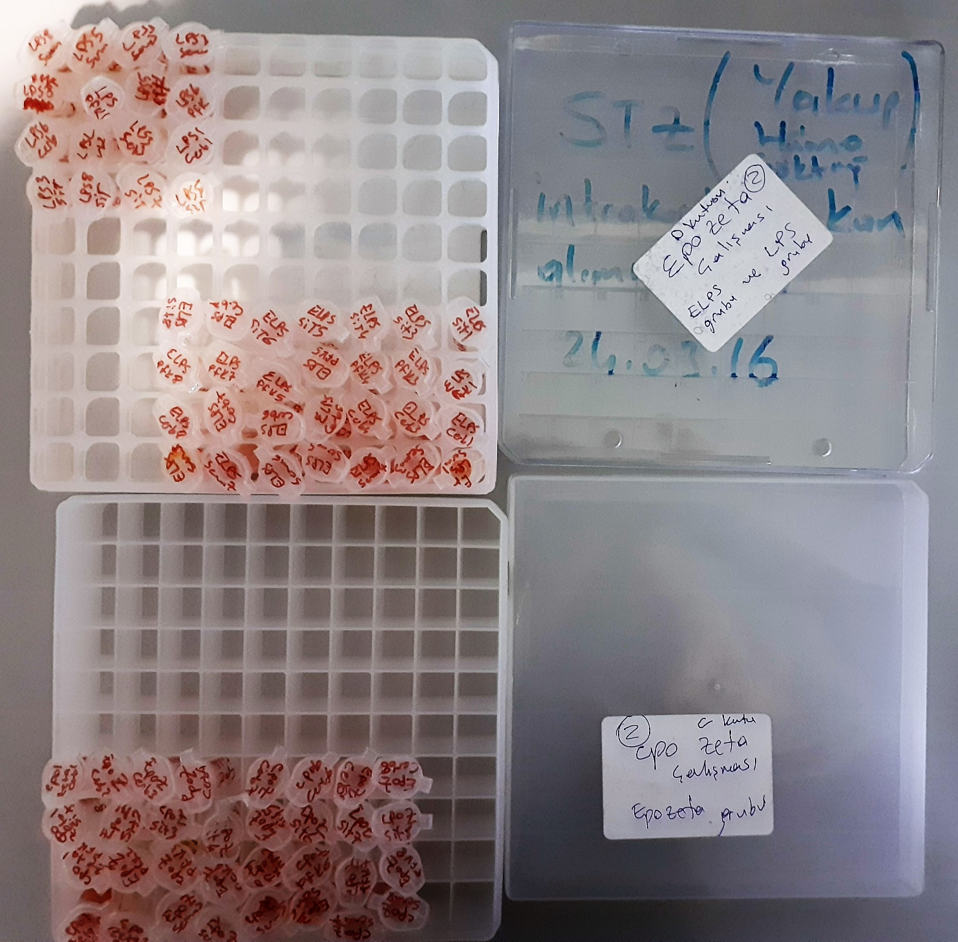
Numune | absorbans | abs-blank | result
EPOZETA1-cerebellum | 0.704 | 0.651 | 243.08477155
EPOZETA1-sitriatum | 0.777 | 0.724 | 289.7886568
EPOZETA1-pfk | 0.625 | 0.572 | 197.7482792
EPOZETA1-serum | 0.539 | 0.486 | 154.5467038
EPOZETA2-cerebellum | 0.732 | 0.679 | 260.45231755
EPOZETA2-sitriatum | 0.67 | 0.617 | 222.90953195
EPOZETA2-pfk | 0.461 | 0.408 | 120.9098512
EPOZETA2-serum | 0.5 | 0.447 | 137.06884795
EPOZETA3-cerebellum | 0.76 | 0.707 | 278.49966995
EPOZETA3-sitriatum | 0.647 | 0.594 | 209.8299598
EPOZETA3-pfk | 0.638 | 0.585 | 204.83672875
EPOZETA3-serum | 0.515 | 0.462 | 143.6350222
EPOZETA4-cerebellum | 1.221 | 1.168 | 673.3711792
EPOZETA4-sitriatum | 0.451 | 0.398 | 116.9789582
EPOZETA4-pfk | 0.472 | 0.419 | 125.33398355
EPOZETA4-serum | 0.521 | 0.468 | 146.3161192
EPOZETA5-cerebellum | 0.654 | 0.601 | 213.76214155
EPOZETA5-sitriatum | 0.703 | 0.65 | 242.477075
EPOZETA5-pfk | 0.507 | 0.454 | 140.1087838
EPOZETA5-serum | 0.506 | 0.453 | 139.67190595
EPOZETA6-cerebellum | 0.641 | 0.588 | 206.4933352
EPOZETA6-sitriatum | 0.679 | 0.626 | 228.1524878
EPOZETA6-pfk | 0.709 | 0.656 | 246.1362608
EPOZETA6-serum | 0.524 | 0.471 | 147.66837355
EPOZETA7-cerebellum | 0.732 | 0.679 | 260.45231755
EPOZETA7-sitriatum | 0.684 | 0.631 | 231.09558955
EPOZETA7-pfk | 0.71 | 0.657 | 246.74915995
EPOZETA7-serum | 0.486 | 0.433 | 131.11643995
EPOZETA8-cerebellum | 0.613 | 0.56 | 191.33516
EPOZETA8-sitriatum | 0.52 | 0.467 | 145.86710195
EPOZETA8-pfk | 0.71 | 0.657 | 246.74915995
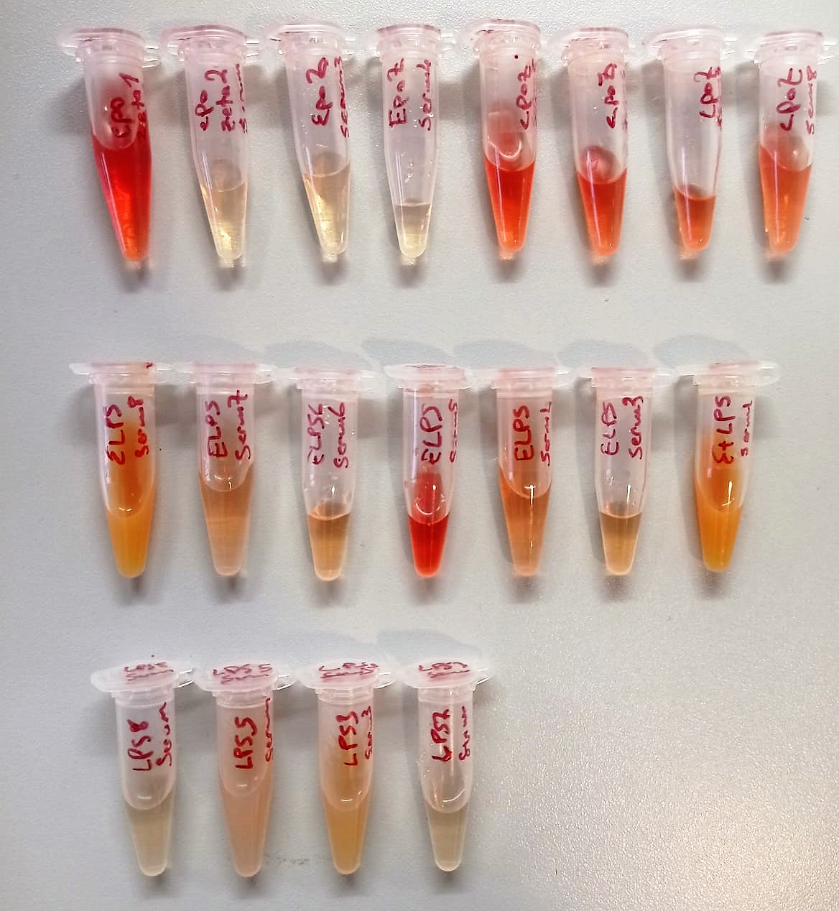
EPOZETA8-serum | 0.63 | 0.577 | 200.45726395
ELPS1-sitriatum | 0.77 | 0.717 | 285.10990195
ELPS1-pfk | 0.583 | 0.53 | 175.848635
ELPS1-cerebellum | 0.707 | 0.654 | 244.9130638
ELPS1-serum | 0.208 | 0.155 | 48.11247875
ELPS3-sitriatum | 0.488 | 0.435 | 131.95637875
ELPS3-pfk | 0.187 | 0.134 | 44.5646558
ELPS3-cerebellum | 0.601 | 0.548 | 185.0469032
ELPS3-serum | 0.571 | 0.518 | 169.8725342
ELPS4-sitriatum | 0.69 | 0.637 | 234.65592595
ELPS4-pfk | 0.464 | 0.411 | 122.10602755
ELPS4-cerebellum | 0.531 | 0.478 | 150.8539822
ELPS4-serum | 0.451 | 0.398 | 116.9789582
ELPS5-sitriatum | 0.608 | 0.555 | 188.69987875
ELPS5-pfk | 0.56 | 0.507 | 164.50412995
ELPS5-cerebellum | 0.769 | 0.716 | 284.4449768
ELPS5-serum | 0.434 | 0.381 | 110.49543955
ELPS6-sitriatum | 0.716 | 0.663 | 250.44476395
ELPS6-pfk | 0.633 | 0.58 | 202.09306
ELPS6-cerebellum | 0.679 | 0.626 | 228.1524878
ELPS6-serum | 0.393 | 0.34 | 95.8897
ELPS7-sitriatum | 0.634 | 0.581 | 202.64005955
ELPS7-pfk | 0.45 | 0.397 | 116.59063795
ELPS7-cerebellum | 0.683 | 0.63 | 230.505235
ELPS7-serum | 0.454 | 0.401 | 118.14912155
ELPS8-sitriatum | 0.487 | 0.434 | 131.5359758
ELPS8-pfk | 0.438 | 0.385 | 111.99842875
ELPS8-cerebellum | 0.582 | 0.529 | 175.34585755
ELPS8-serum | 0.12 | 0.067 | 35.80162195
LPS-SERUM-1 | 0.222 | 0.169 | 50.69013355
LPS-SERUM-2 | 0.172 | 0.119 | 42.26461355
LPS-SERUM-3 | 0.207 | 0.154 | 47.9348638
LPS-SERUM-4 | 0.193 | 0.14 | 45.5393
LPS-PFK-1 | 0.573 | 0.52 | 170.85988
LPS-PFK-2 | 0.408 | 0.355 | 101.06417875
LPS-PFK-3 | 0.229 | 0.176 | 52.0426928
LPS-PFK-4 | 0.304 | 0.251 | 69.20073155
LPS-CEREBELLUM-1 | 0.383 | 0.33 | 92.548435
LPS-CEREBELLUM-2 | 0.519 | 0.466 | 145.4189518
LPS-CEREBELLUM-3 | 0.429 | 0.376 | 108.6362128
LPS-CEREBELLUM-4 | 0.508 | 0.455 | 140.54652875
LPS-SİTRİATUM-1 | 0.548 | 0.495 | 158.76734875
LPS-SİTRİATUM-2 | 0.411 | 0.358 | 102.1224862
LPS-SİTRİATUM-3 | 0.665 | 0.612 | 220.0271272
LPS-SİTRİATUM-4 | 0.471 | 0.418 | 124.9274542

